PM REPORT (새양식)
 |  |  |  |  |  |  |  |  |  |  |  |  |  |  |  | 작성 |  |  | 검토 |  |  | 승인
 |  |  | M.A.T Co.,LTd
 |  |  | Micro Advanced Technology |  |  |  |  |  |  |  |  |  |  |  |  | 양윤철

작업 보고서

 |  |  |  |  |  |  |  |  |  |  |  |  |  |  |  | 점검일 |  |  | 2023-06-02
 |  |  |  |  |  |  |  |  |  |  |  |  |  |  |  | 점검 시간 |  |  | 9:30:00 |  | ~ | 11:30:00 |  | 2:00:00
업 체 명 |  | 온세미컨덕터 |  |  |  |  |  | MODEL |  |  | 507BWS |  |  |  |  | SET-UP 일 |  |  | 2021-12-17
고객 담당자 |  | 최진구 과장님 |  |  |  |  |  | SERIAL NO |  |  | M005894 |  |  |  |  | 이전 작업일 |  |  | 2023-01-12
MAT 작업자 |  | 양윤철 주임 |  |  |  |  |  | 공정명 |  |  | NH3, SiH4, CO |  |  |  |  | 경과일 |  |  | 141

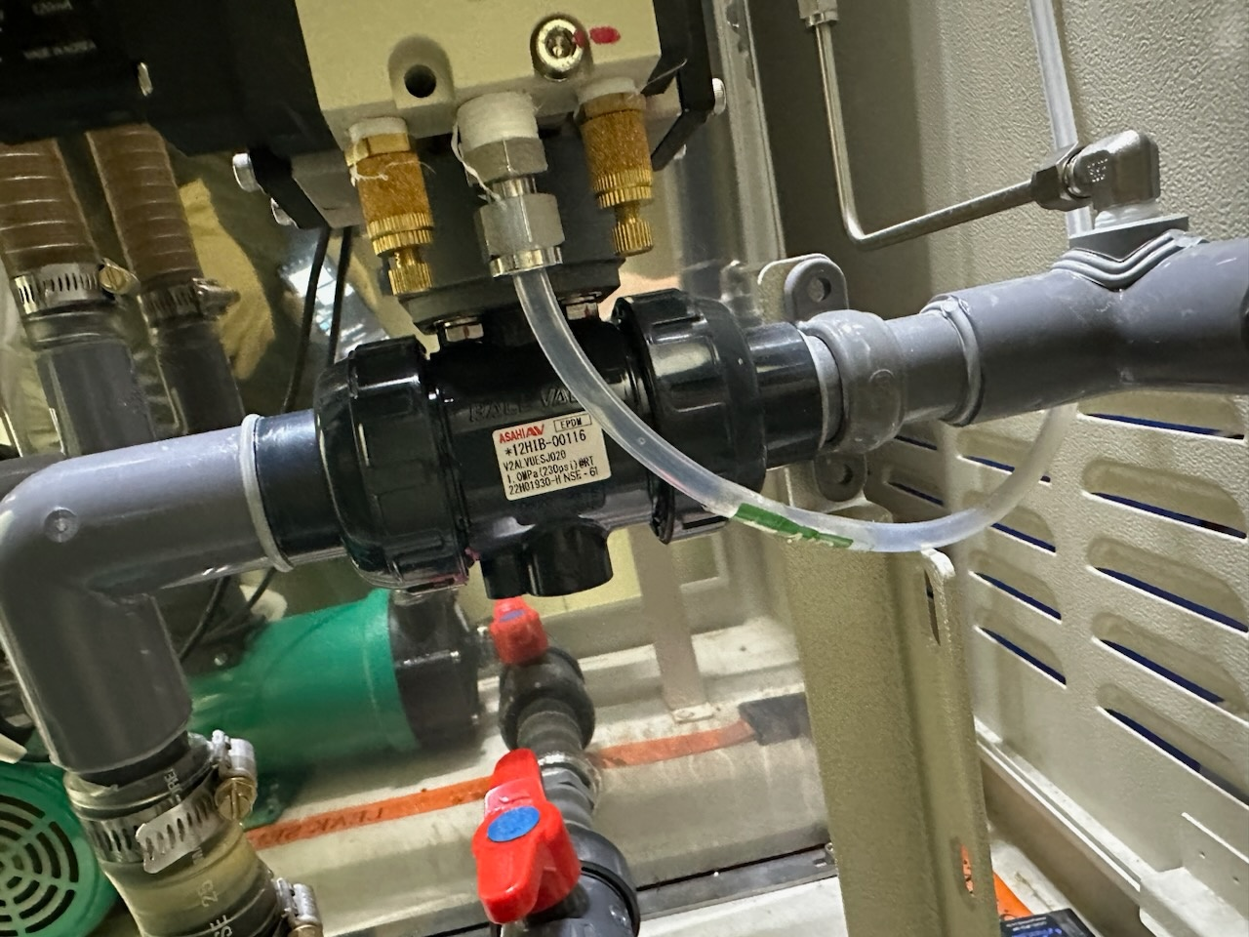
1. 작업명 |  |  |  |  |  |  |  |  |  |  |  |  |  |  | 5. 사진
Drain 불량 발생 및 Wet Level High Alarm 발생으로 인한 설비 점검
2. 증상
Drain 속도 저하 및 Wet Level High Alarm 발생
3. 원인
Drain Actuator Valve 내부 PVC Stem부 Crack으로 인한 Valve 불완전 Open / Close

M.A.T Co., Ltd.
3. 조치내용
< Drain Pump 점검 진행 > - 시수 성분으로 인한 Scale 발생으로 Drain Pump 및 Circulation Pump 교체 이력이 있어, Pump 성능저하 추정하여 Drain Pump 점검 진행 - Pump Impeller 회전력에 큰 이상은 없음을 확인 함 < Drain Actuator Valve 점검 진행 > - Drain Actuator Valve전 단 Spring Hose 내부에서 Drain Water 역류 추정되는 현상 발생하여 Scrubber Cooling Mode 전환 및 Cooling 진행 후 Drain Actuator Valve 점검 진행 - Drain Actuator Valve 탈착하여 내부 확인결과 Valve 내부 Ball이 Open / Close 중간상태로 고정됨 확인 함 - Drain Time이 길어져 PLC Logic에 의해 Alarm 발생 - Drain Actuator Valve 내부 PVC Stem부 Crack으로 인한 Valve 고정으로 추정 - Drain Actuator Valve 교체 필요 - 2023.01.13 Drain Actuator Valve Water Leak 발생으로 인한 유상교체 했던 설비로 해당 Part 수급하여 무상 교체 예정 < 임시조치 진행 > - Wet Level High Alarm Delay Time 30sec -> 100sec로 변경하여 Alarm 발생하지 않도록 임시조치 진행 (Drain이 완전 불가능한 상태는 아님) - Drain Actuator Valve 교체 진행 후 30sec으로 원복 예정

4. CHECK VALUE
Pressure | Exh. P mmH2O |  | Inlet. P #1 mmH2O |  | Inlet. P #2 mmH2O |  | Inlet. P #3 mmH2O |  | Inlet. P #4 mmH2O |  | Cab. P mmH2O |  | Cir. P #1 Kpa |  | Cir. P #2 Kpa |  | B/A. P #1 Kpa |  | B/A. P #2 Kpa |  | Steam W. P Kpa |  | Fog W. P Kpa
 | 전 | 후 | 전 | 후 | 전 | 후 | 전 | 후 | 전 | 후 | 전 | 후 | 전 | 후 | 전 | 후 | 전 | 후 | 전 | 후 | 전 | 후 | 전 | 후
 |  | -36 |  | -27 |  |  |  |  |  |  |  |  |  | 20.4
Temp | Heater. T #1 |  | Heater. T #2 |  | Heater. T #3 |  | Heater. T #4 |  | Chamber. T |  | Cartridge Top. T |  | Cartridge Bottom. T |  | Reactor. T |  | Wet. T |  | Cabinet. T |  | Exhaust. T
 | 전 | 후 | 전 | 후 | 전 | 후 | 전 | 후 | 전 | 후 | 전 | 후 | 전 | 후 | 전 | 후 | 전 | 후 | 전 | 후 | 전 | 후 | 전 | 후
 |  | 700 |  | 700 |  |  |  |  |  |  |  |  |  |  |  |  |  |  |  |  |  | 31
Air
N2
Air
N2
Air
N2
Air
N2
Air
N2
Air
N2
Air
N2
Air
N2
Air
N2
Air
N2
Air
N2
Air
N2
유량 | Heater SLM |  | Sleeve SLM |  | Burnning #1 SLM |  | Burnning #2 SLM |  | Burnning #2 SLM |  | Burnning #4 SLM |  | In Purge SLM |  | In P. Purge #1 SLM |  | In P. Purge #2 SLM |  | In P. Purge #3 SLM |  | In P. Purge #4 SLM |  | Steam SLM
 | 전 | 후 | 전 | 후 | 전 | 후 | 전 | 후 | 전 | 후 | 전 | 후 | 전 | 후
 |  |  |  | 30 |  | 70
Air
N2
Air
N2
Air
N2
Air
N2
Air
N2
Air
N2
Air
N2
Air
N2
Air
N2
 | Fog #1 SLM |  | Fog #2 SLM |  | Fog #3 SLM |  | Fog #4 SLM |  | Supply Water LPM |  | PCW LPM |  | Steam Water LPM |  | Torch SLM |  | Torch Flange SLM |  | Torch 전압 A |  | Torch 전압 v
 | 전 | 후 | 전 | 후 | 전 | 후 | 전 | 후 | 전 | 후 | 전 | 후 | 전 | 후 | 전 | 후 | 전 | 후 | 전 | 후 | 전 | 후
 |  |  |  |  |  |  |  |  |  | 3.5

* Part 사용 이력
Part 명 |  |  | 규격 |  |  | Code |  |  | 수 량 | 유/무 | 업체 재고 | Part 명 |  |  |  | 규격 |  |  | Code |  |  | 수량 | 유/무 | 업체 재고

 |  |  |  |  |  |  |  |  |  |  |  | 출장비 |  |  |  |  |  |  |  | 인원수 |  |  | 유/무상
 |  |  |  |  |  |  |  |  |  |  |  |  |  |  |  |  |  |  |  | 1 |  |  | 무상

PM REPORT (새양식) (2)
 |  |  |  |  |  |  |  |  |  |  |  |  |  |  |  | 작성 |  | 검토 |  | 승인
 |  |  | M.A.T Co.,LTd
 |  |  | Micro Advanced Technology

작업 보고서

 |  |  |  |  |  |  |  |  |  |  |  |  |  |  |  | 점검일
 |  |  |  |  |  |  |  |  |  |  |  |  |  |  |  | 시간 |  | 시 분 ~ 시 분

업 체 명 |  |  |  |  |  |  |  |  | MODEL |  |  |  |  |  |  |  | SET-UP 일
고객 담당자 |  |  |  |  |  |  |  |  | SERIAL NO |  |  |  |  |  |  |  | 이전 작업일
MAT 작업자 |  |  |  |  |  |  |  |  | 공정명 |  |  |  |  |  |  |  | 경과일

1. 작업명 ( PM, TROUBLE, 점검, 기타) |  |  |  |  |  |  |  |  |  |  |  |  |  |  | 5. 사진

2. 증상,원인

M.A.T Co., Ltd.
3. 조치내용
 |  |  |  |  |  |  |  |  |  |  |  | POWDER / 부식 COATING CHECK
 |  |  |  |  |  |  |  |  |  |  |  | Plasma 설비 |  |  | 그 외 설비
 |  |  |  |  |  |  |  |  |  |  |  | Inner : % 부식 : |  |  | Heat Chamber : % 부식: Power 색/경도 :

 |  |  |  |  |  |  |  |  |  |  |  | Reactor : % 부식 : Coating : |  |  | Middle Flange : % 부식: Coating :

 |  |  |  |  |  |  |  |  |  |  |  | Wet Tank : % 부식 : Coating : |  |  | Wet Chamber : % 부식: Coating :

 |  |  |  |  |  |  |  |  |  |  |  | Exhaust : % 부식 : Coating : |  |  | Exhaust : % 부식: Coating :

4. CHECK VALUE |  |  |  |  |  |  |  |  |  |  |  |  |  |  |  |  | 6. 비고 (특이점, 위험요소, 개선사항)
Pressure | Inlet#1 mmH2O |  | Inlet#2 mmH2O |  | Inlet#3 mmH2O |  | Inlet#4 mmH2O |  | Exh. P mmH2O |  | Cab. P mmH2O |  | Cir. P Kpa |  | B/A. P Kpa
 | 전 | 후 | 전 | 후 | 전 | 후 | 전 | 후 | 전 | 후 | 전 | 후 | 전 | 후 | 전 | 후

Temp | Temp #1 |  | Temp #2 |  | Temp #3 |  | Temp #4 |  | Reactor. T |  | Wet. T |  | Cab. T |  | Exh. T
 | 전 | 후 | 전 | 후 | 전 | 후 | 전 | 후 | 전 | 후 | 전 | 후 | 전 | 후 | 전 | 후

Utility | Burning SLM |  | S/A SLM |  | N2 SLM |  | C/W SLM |  | Torch 전압 v |  | Torch 전압 A |  | Torch N2 SLM
 | 전 | 후 | 전 | 후 | 전 | 후 | 전 | 후 | 전 | 후 | 전 | 후 | 전 | 후

* Part 사용 이력
Part 명 |  |  | 규격 |  |  | Code |  |  | 수 량 | 유/무 | 업체 재고 | Part 명 |  |  |  | 규격 |  | Code |  | 수량 | 유/무 | 업체 재고

 |  |  |  |  |  |  |  |  |  |  |  | 출장비 |  |  |  |  |  |  | 인원수 |  | 유/무상

* 기 타 :

